상품제안서
양치컵 치약 칫솔 세트 | 상품코드: F25885

 |  |  |  |  |  |  | 02-412-0044 | www.easy1.co.kr
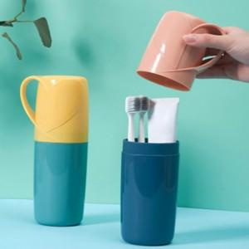

【상세/제작정보】 | 인쇄비및 판비 별도 문의 기본 수량 미만 인쇄시 추가 청구 스티커 제작 및 부착 별도 문의 납기일 별도 문의

【인쇄/포장옵션】 | 실크 / OPP(비닐)

【공급단가】 | 수량 | 100~ | 300~ | 500~ | 1,000~ | 3,000~
*VAT별도 | 단가 | 7,040원 | 6,920원 | 6,750원 | 6,580원 | 6,470원

【상품 URL】 | https://dev.easy1.co.kr:443/src/goods_detail.php?gdno=25885

